Sheet1
 | 动作名称 | 动作要点说明 | 图片
四段对练 | 预备式 | 并步直立，头正身直，行礼时目视前方。 | 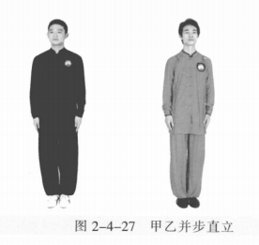
 | 甲乙起势 | (1)甲左转向左开步与肩同宽，乙右转向右开步与肩同宽。 (2)甲乙两手从身体两侧匀速上抬至与头同高。 (3)甲乙两腿屈膝，两手内合于体前自然下落。 (4)甲乙重心左移，进步成右虚步，右手背相搭，左手抬至胸腹前。 | 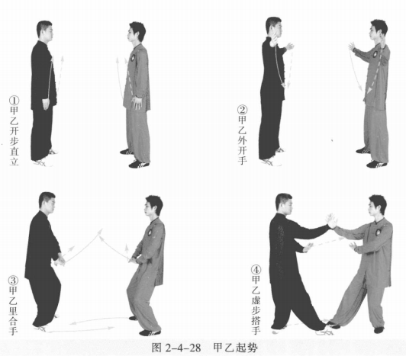
 | 甲乙捋手金刚 | (1)甲左脚进步成左弓步，左手搭乙肘部。 (2)甲重心移至右腿成右弓步，两手后捋。同时乙顺势变右弓步，并用肩靠 甲胸部，左手至胸前成侧立掌。 (3)甲身体左转，两手前按乙右手臂。乙身体右转，右腿退步成右弓步，同 时两手后捋甲右臂。甲顺势变右弓步，并用肩靠击乙胸部，左手至胸前成侧立 掌。 | 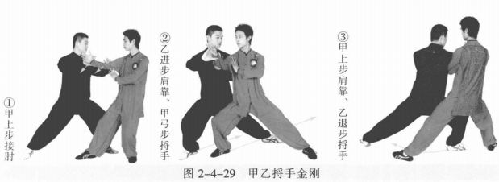
 | 甲乙懒扎衣 | (1)乙重心前移成左弓步，身体左转，两手前按甲右臂。甲身体右转，右脚 撤步成右虚步，同时右臂拥乙双手。乙右手握甲右腕，左手托甲右肘。甲乙目视 对方。 (2)乙右手向后採握甲右腕，左手上搬甲右肘。甲右脚上步，左脚跟步成左 虚步；身体右转，右臂顺势向上翻肘引化并挤靠乙胸腹。乙左脚撤步成左虚步。 (3)乙两手向右下捋採并挤按甲右臂，右脚上步成右弓步。甲身体右转，右 脚退步成左弓步。同时乙右臂拥甲双手。甲右手握乙右腕，左手托乙右肘。 (4)甲右手向后下，左手上搬乙右肘。同时乙右脚进步，左脚跟步，身体左 转，右臂顺势向上翻肘引化并挤靠甲胸腹，左掌向右按。甲左脚撤步成左虚步 。 | 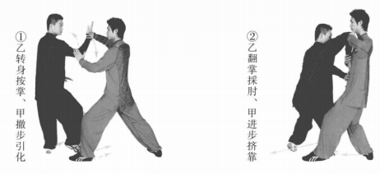 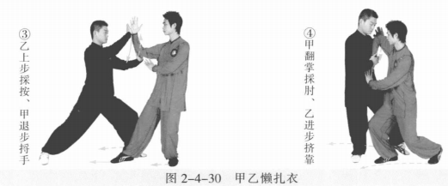
 | 甲乙前招 | (1)甲左脚退步成右虚步，两手向右下捋採乙右臂。同时乙顺势左腿上步成 左弓步。甲乙右手相接，乙左手接甲右肘。甲左手掌心向下按至体前。甲乙目视 对方。 (2)乙按击甲右臂。甲右脚进步变右弓步，同时右臂沉肘向左前引化卸力， 以右肩外侧靠击乙胸部。 (3)乙左脚退步成右虚步；甲左脚上步成左弓步。同时双方右手相接，甲 左手接乙右肘。乙左手掌心向下按至体前。 (4)甲按击乙右臂。乙变右弓步，同时右臂沉肘向左前引化卸力，以右肩外 侧靠击甲胸部 。 | 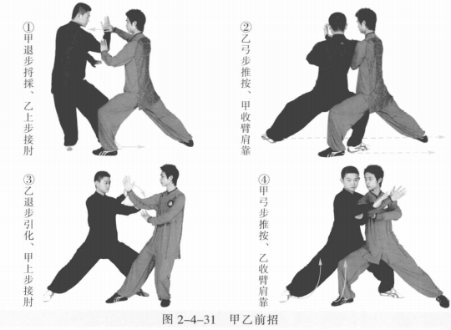
 | 甲乙右高探马 | 甲左脚退步，右脚上提向左勾踢乙右膝部； 身体左转，右手向下，左手向上。乙重心移至左 腿，身体右转，右脚上提向左封甲右脚。甲乙目 视对方。 | 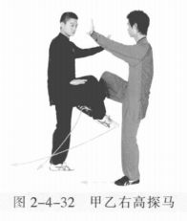
 | 甲开门迎客、乙迎门靠 →黄龙搅水 | (1)乙右脚向前落地，左脚跟步，以右肩外侧靠击甲胸部。甲右脚向后落地成左虚步，身体 右转，左手向右下按乙右肩。 (2)乙右脚上步成右弓步，右臂内旋，掌心向下，用右肩肘部靠击甲胸部， 左掌掌心向下至胸前。同时甲重心后移右腿成左虚步，身体左转，左手下压外拨 乙右大臂，右手掌心向内至体侧 。 | 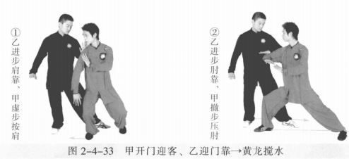
 | 甲迎门靠→黄龙搅水、乙开门迎客 | (1)甲右脚上步成左虚步，身体左转，右臂内旋，掌心向外，用右肩前部靠 击乙胸部，左掌掌心向下按至胸前。同时乙右脚后退一步，身体右转，左手向右按甲右肩。 (2)甲右脚上步成右弓步，用肩肘部靠击乙胸部，右掌掌心向下至胸前。同 时乙重心后移右腿成左虚步，身体左转，左手下压外拨甲右大臂，右手掌心向内 至体侧。 | 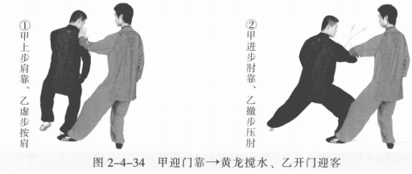
 | 甲野马分鬃、乙倒撵猴 | (1)甲沉肘提掌向前劈击乙颈部。乙右脚退步成左弓步，身体右转，左手上 提再向下拦压甲右臂。甲乙目视对方。 (2)甲左脚弧形上步成左弓步，身体右转，左掌向前劈击乙颈部，右手至体 前。乙左脚退步成右弓步，身体左转，右手上提再向下拦压甲左臂。甲乙目视对 方。 (3)甲右脚弧形上步成右弓步，右掌向前上劈击乙面部。乙右脚退步成左弓 步，身体右转，左手上提再向下拦压甲右臂。甲乙目视对方。 | 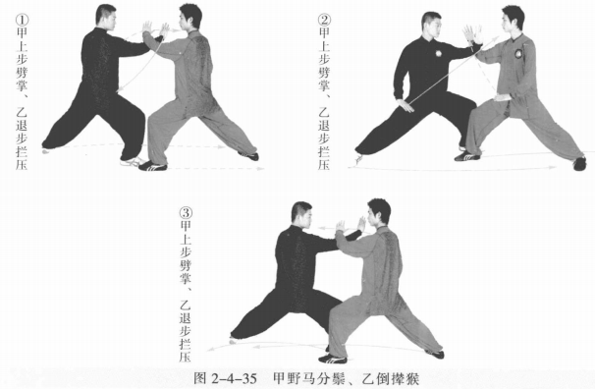
 | 甲倒撵猴、乙野马分鬃 | (1)乙右脚弧形上步成右弓步，右掌向前劈击甲颈部。甲右脚退步成左弓 步，身体右转，左手上提再向下拦压乙右臂。甲乙目视对方。 (2)乙左脚弧形上步成左弓步，身体右转，左掌向前劈击甲颈部，右手至体 前。甲左脚退步成右弓步，身体左转，右手上提再向下拦压乙左臂。甲乙目视对方。 | 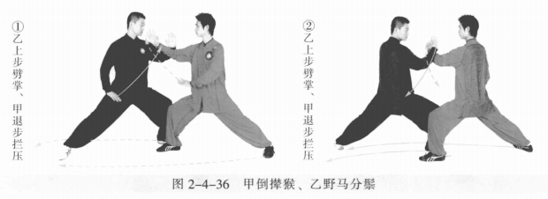
 | 甲乙弯弓射虎 | (1)乙右脚弧形上步成右弓步，右掌向前劈击甲颈部，左手侧立掌至体前。 甲右脚撤步成左虚步，身体右转，左手由下向上拥乙右臂。甲乙目视对方。 (2)甲左脚进步成左弓步，左掌变拳向上搬拦乙右掌，右拳击打乙胸部。 (3)乙右脚撤步成右虚步，左掌向上拥接甲右拳，右掌至体前。甲乙目视对 方。 (4)乙左脚进步成左弓步，右拳击打甲胸部。同时甲重心后移成右弓步引化 目视对方。 (5)甲左掌变拳向上搬拦乙右拳。甲乙两手臂相互粘接时，同时后移成右弓 步，右拳向后上至右耳侧，左拳摆至体前，成开弓射箭势。甲乙目视对方 。 | 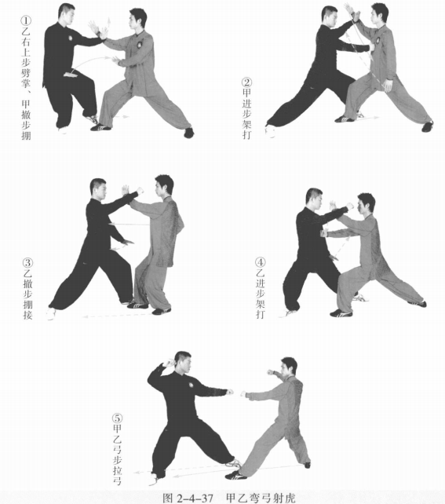
 | 甲乙收势 | 甲乙退左步、上右步成右虚步，右手相搭，左手按至体前。甲乙两腿屈膝，两手内合于体前自然下落。 甲乙重心左移，进步成右虚步，右手背相搭，左手抬至胸腹前。 | 